Bugs List
BUG LIST _v01
Environment | Web Browser (Chrome 79)
Release Name
Date | 20/12/2019
QA Name | Mã Ngọc Tú Phạm Thị Hà Tô Ngọc Ánh

Defect ID | Defect Description & Steps to reproduce | Actual Result | Expected Result | Priority | Serverity | Testcase ID | Evidence
#1 | Kiểm tra button Menu. | Hệ thống có hiển thị lựa chọn khi click vào button Menu. | Hệ thống có hiển thị lựa chọn khi click vào button Menu. | High |  | HOME_03
#2 | Đăng ký khi email là gmail đã tồn tại và email chứa các dấu chấm "." | Đăng ký thành công. | Đăng ký không thành công và thông báo email đã tồn tại | High |  | REGI_41
#3 | Đăng nhập khi để trống trường Email | Không thông báo yêu cầu nhập email | Thông báo yêu cầu nhập thêm Email. Login fail | High |  | LOGIN_30
#4 | Đăng nhập khi để trống trường Password | Không thông báo yêu cầu nhập password | Thông báo yêu cầu nhập thêm Password. Login fail | High |  | LOGIN_31
#5 | Bỏ trống email | - Không thông báo email không được để trống. - Báo gửi email lỗi và không hiện textbox email | - Không gửi email đổi mật khẩu - Thông báo email không được để trống - Focus vào textbox email | High |  | FORGOT_18
#6 | Điền email không đúng định dạng | - Không thông báo email không được để trống. - Báo gửi email lỗi và không hiện textbox email | - Không gửi email đổi mật khẩu - Thông báo email không được để trống - Focus vào textbox email | High |  | FORGOT_19
#7 | Đăng ký với domain chưa tồn tại và bắt đầu bằng khoảng trắng | Tạo thành công nhưng chuyển đến trang có bao gồm khoảng trắng | Tạo thành công domain sau khi loại bỏ khoảng trắng ở đầu và chuyển đến domain vừa tạo. | High |  | DOMAIN_15 | 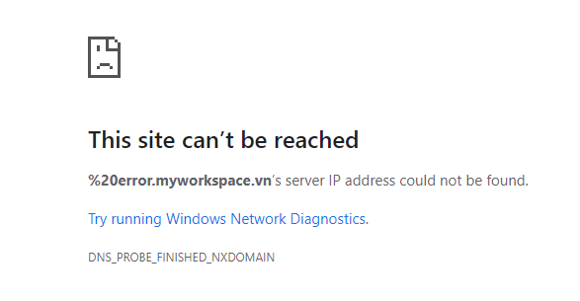
#8 | Đăng ký với domain chưa tồn tại và kết thúc bằng khoảng trắng | Tạo thành công nhưng chuyển đến trang có bao gồm khoảng trắng | Tạo thành công domain sau khi loại bỏ khoảng trắng ở đầu và chuyển đến domain vừa tạo. | High |  | DOMAIN_16 | 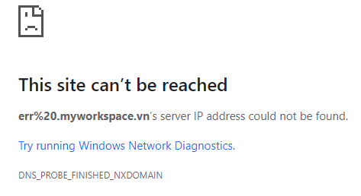
#9 | Đăng ký domain chưa tồn tại và đúng định dạng trên domain con của myworkspace | Tạo thành công nhưng chuyển đến trang "errors.iamtester.myworkspace.vn" | Tạo thành công domain "errors.myworkspace.vn" và chuyển đến trang vừa tạo | High |  | DOMAIN_17 | 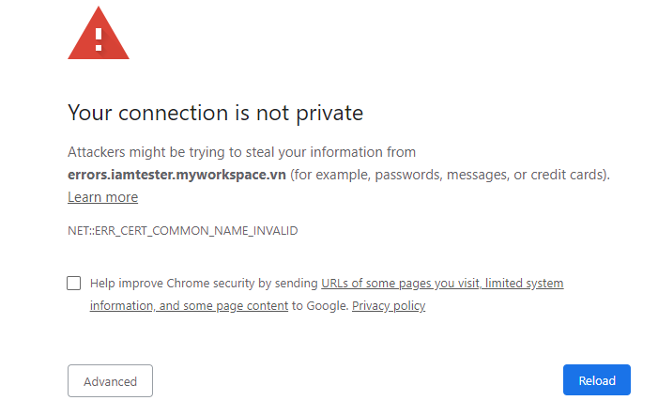
#10 | Tạo Folder với trường Folder Name bị để trống | Không hiển thị thông báo | Thông báo yêu cầu nhập Folder Name. Tạo folder mới thất bại | High |  | RESC_05
#11 | Tạo Folder với trường Folder Name là các khoảng trắng | Không hiển thị thông báo | Thông báo tên Folder không hợp lệ. Tạo folder mới thất bại | High |  | RESC_06
#12 | Kiểm tra Upload 1 Folder rỗng vào dropzone | Không hiển thị thông báo | Thông báo không thể upload được Folder | High |  | RESC_14
#13 | Tạo Catefory khi thiếu giá trị cột Default Tilte | Vẫn thông báo save thành công | Thông báo Save thất bại | High |  | CONF_CATEG6
#14 | Tạo Catefory khi thiếu giá trị cột EnglishTilte | Chưa có thông báo | Thông báo yêu cầu nhập giá trị cho English Title | High |  | CONF_CATEG7
#15 | Tạo Catefory khi thiếu giá trị cột VietnamesesTilte | Chưa có thông báo | Thông báo yêu cầu nhập giá trị cho English Title | High |  | CONF_CATEG8
#16 | Kiểm tra khi tạo một Course nhưng không Active | Chưa có thông báo | Không thể tạo Course. Nên có thông báo | High |  | CONF_MYCOU17
#17 | Kiểm tra khi tạo một Course không hợp lệ | Vẫn Saved mà không có thông báo | Không thể tạo Course. Nên có thông báo | High |  | CONF_MYCOU18
#18 | Sửa thông tin Content | Chưa có validate | Thay đổi thông tin Content, có validate cho các trường | High |  | CONF_CONTENT30
#19 | Combobox Select Course | Chưa thể Load khi không click icon Reload | Hiển thị các Course đã tạo | High |  | CONF_LESSON33
#20 | Kiểm tra khi nhập giá trị ngoài giá trị cho phép trong trường Type | Chưa có thông báo | Báo lỗi vì không hợp lệ | High |  | CONF_LESSON40
#21 | Xóa Lesson đã tạo | Không thể xóa vẫn hiển thị khi load lại trang | Thông báo xóa thành công, các giá trị trong các trường bị xóa | High |  | CONF_LESSON50
#22 | Xóa Lesson sau đó hiện có thực hiện Submit một Lesson mới | Không thể save | Lesson cũ bị xóa thay bằng Lesson mới. Thông báo saved thành công | High |  | CONF_LESSON51
#23 | Kiểm tra chức năng Book Mark | Không thể save | Các trang đã đánh dấu được lưu lại trong mục Notes | High |  | CONF_LESSON78

